Hoja1
Tópico | Resuleto | Parcialmente Resuelto | Pobremente Resuleto o no Resuelto | Obs

Herencia en Tarjetas |  |  | X
Movimientos Pesos y Dólares | X
Polimorfismo en Gasto Administrativos |  |  | X
Asociación Tarjeta Titular |  |  | X
Asociación Titular Tarjeta |  |  | X
Validación de códigos de Tarjeta |  |  | X
Consumos | X
Pagos |  | X |  | Cuando pago en vez de restarme el cargo administrativo me lo suma a favor
Informción suministrada | X

Otras Observaciones:

Muy bien lograda la interfaz del meú principal

Da error al cargar la solución es la codificación usada al comprimir. Usar latino estándar o eeuu estándar

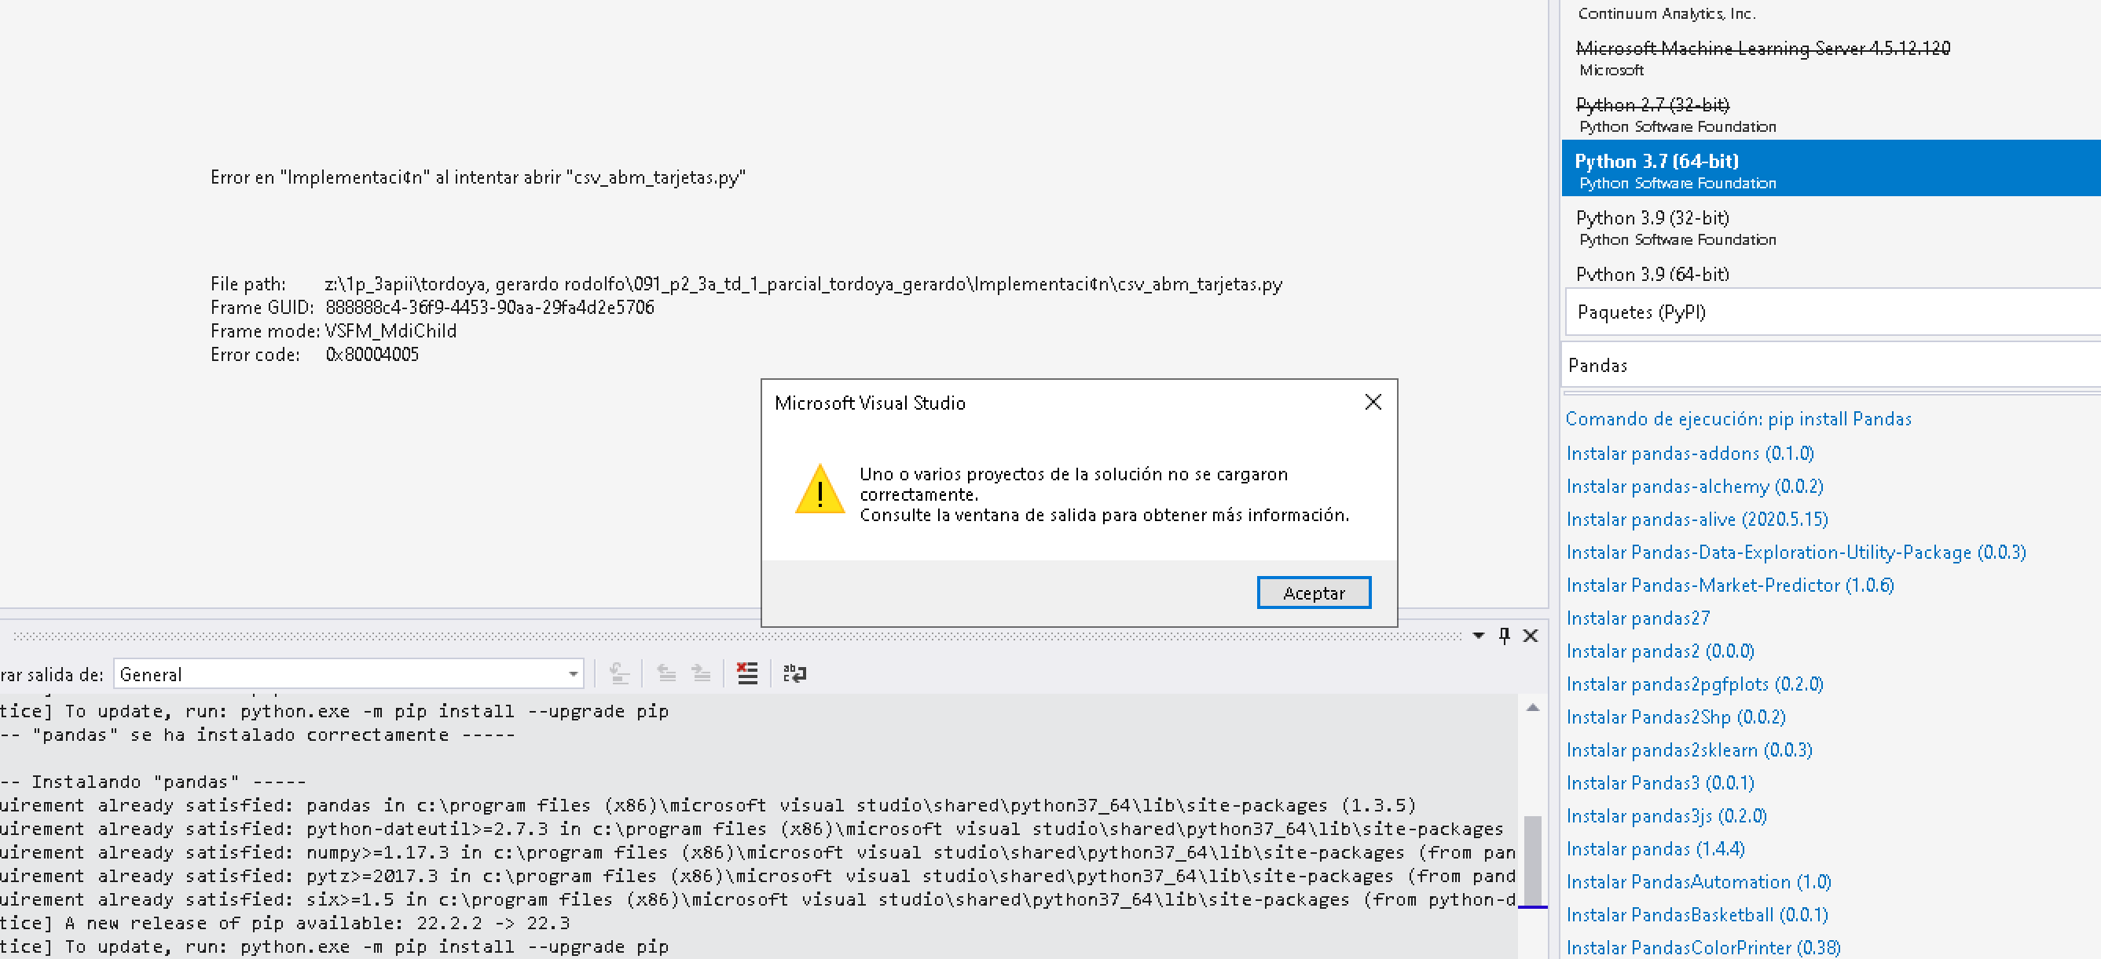

Class ABMTARJETA no corresponde. Las clases expresan el dominio por ejemplo Tarjeta que le hereda a los otros tres tipos de tarjetas
No se solicitó el uso de archivos, la idea era evaluar el uso de arrays y otras estructucturas
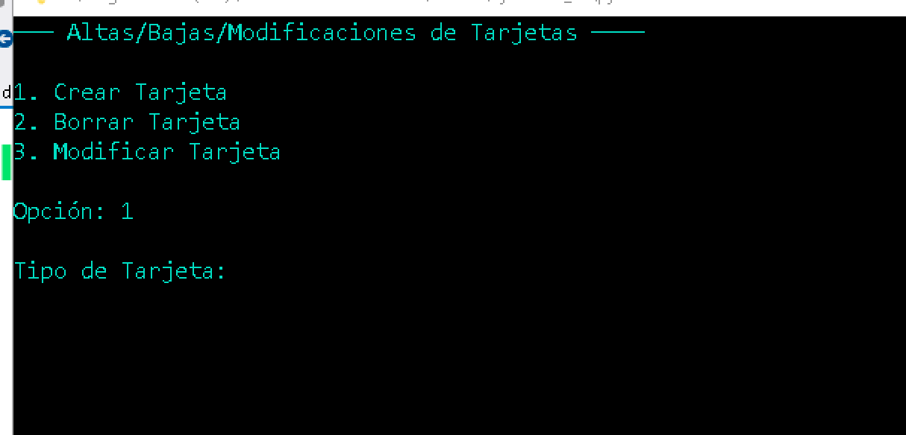
No se entiende que poner en tipo de tarjeta. Se probo con 9999, 1 etc Darle pista al usuario de que se espera. Es lógico que el menú ofrezca 1.Platinum - 2. Gold etc así el usuario solo oprime una tecla

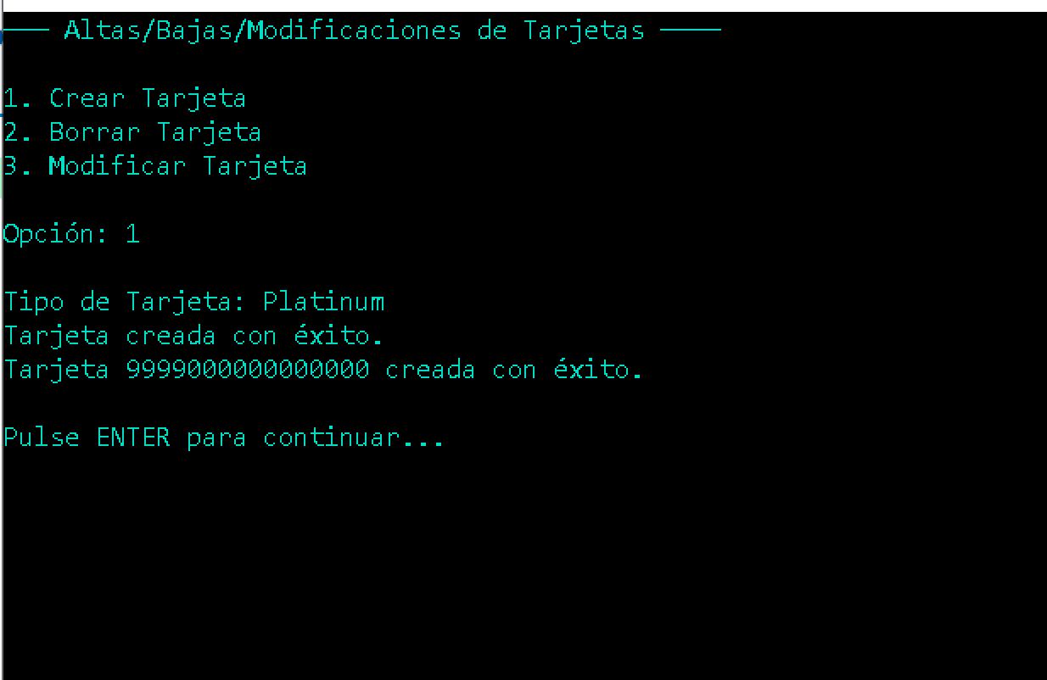
Debe ser ingresado por el usuario para validarlo, el enunciado solicita validar

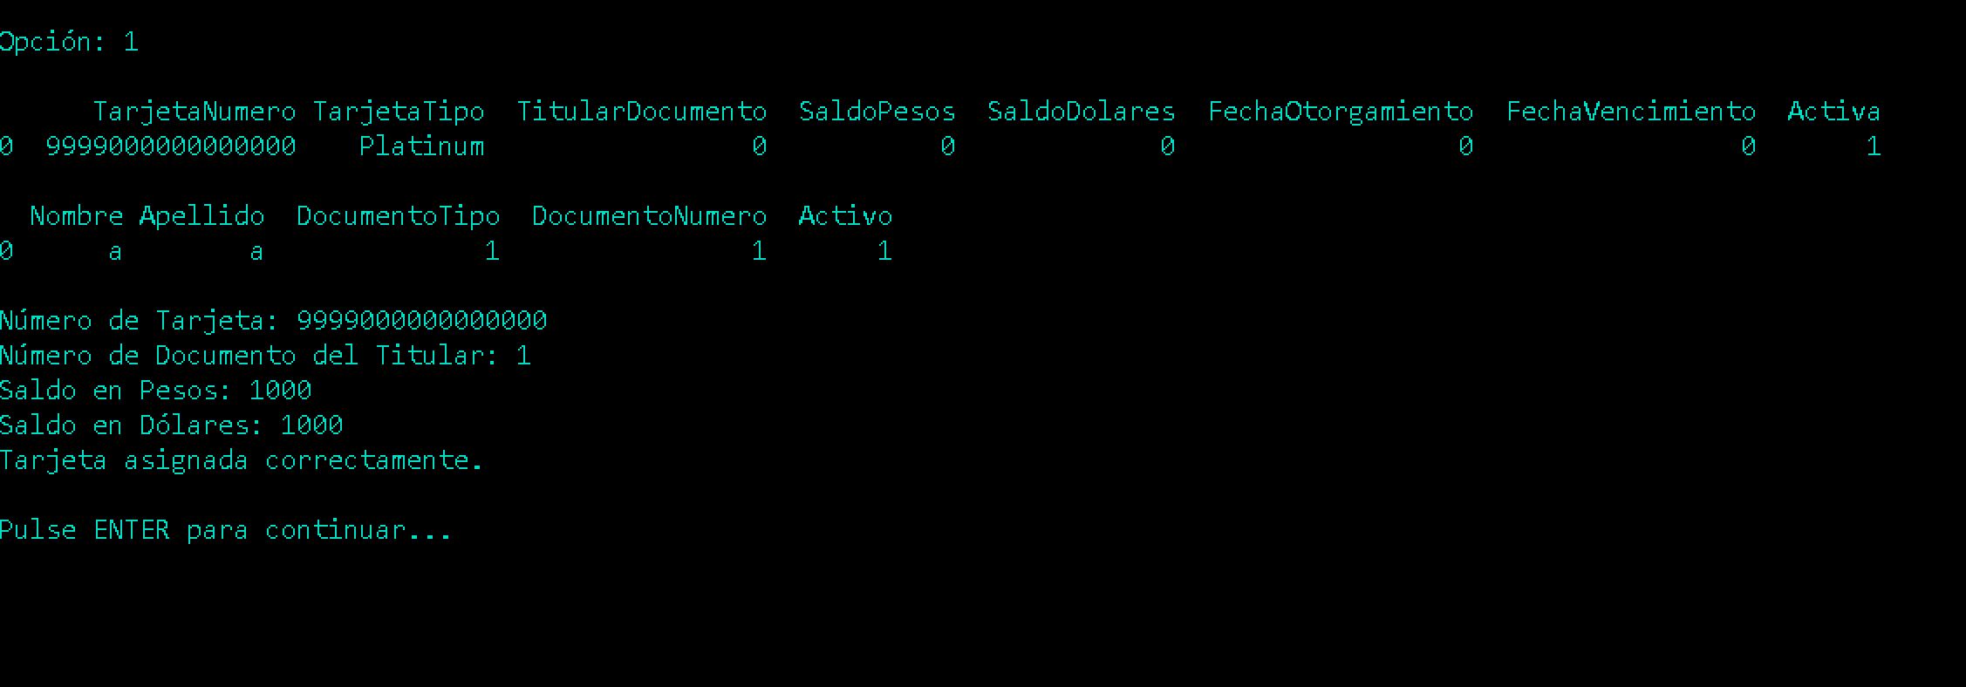
No deja ingresar los límites de consumo

Si se numera la tarjetas, el lógico solicitar ese numero y no el número de tarjeta para que el usuario escriba menos (0 en lugar de 9999000000000000)

